界面&功能
界面相关 |  |  |  |  | 功能设计

 |  | 基础设置
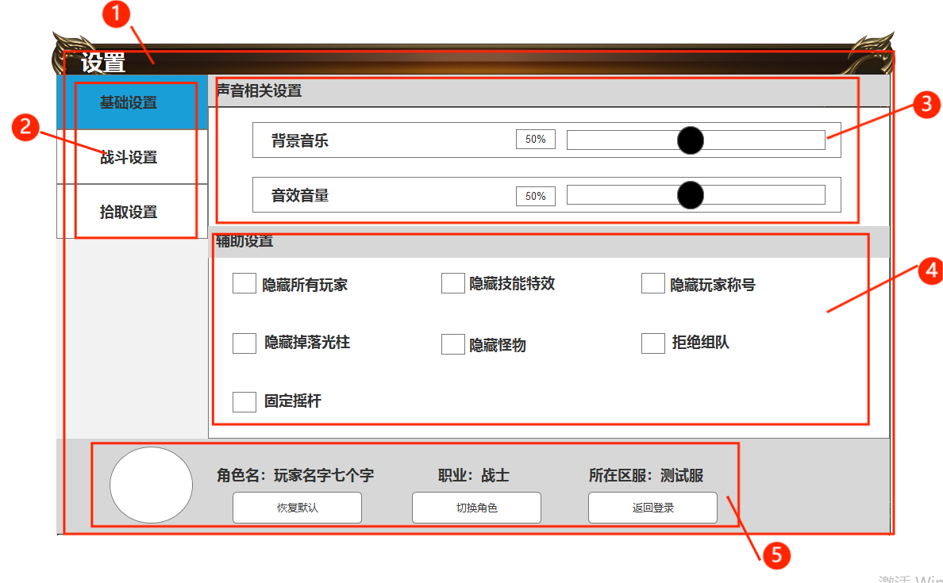
 |  |  | 1.设置主页面 |  | 2.功能子页签
 |  |  | ▶ | 包括标题，内容，按钮 | ▶ | 点击后打开对应页签
 |  |  | ▶ | 需美术设计背景图 | ▶ | 有选中和未选中两种状态
 |  |  | 2.功能子页签 |  | 3.声音相关设置
 |  |  | ▶ | 基础设置，战斗设置，拾取设置 | ▶ | 可通过按住圆形按钮，滑动调节音量，数值框同步
 |  |  | ▶ | 有选中和未选中两种状态 | ▶ | 可通过直接在进度条前的数值框内输入数字调节音量，进度条同步
 |  |  | 3.声音相关设置 |  | 4.辅助设置
 |  |  | ▶ | 包括背景音乐和音效音量 | ▶ | 隐藏所有玩家：所有玩家的模型都不显示
 |  |  | ▶ | 需美术设计进度条，百分比显示 | ▶ | 隐藏技能特效：所有玩家的技能特效都不显示
 |  |  | 4.辅助设置 |  | ▶ | 隐藏玩家称号：勾选后所有玩家的称号都不显示
 |  |  | ▶ | 包括显示设置和操作设置 | ▶ | 隐藏掉落光柱：勾选后隐藏掉落在地上装备道具的光柱特效
 |  |  | 5.玩家信息和操作按钮 |  | ▶ | 隐藏怪物：所有怪物模型都不显示
 |  |  | ▶ | 玩家头像，姓名，职业，所在区服 | ▶ | 拒绝组队：拒绝所有组队邀请
 |  |  | ▶ | 按钮包括恢复默认，切换角色，返回登录 | ▶ | 摇杆固定：勾选后固定玩家的摇杆位置
 |  |  | ▶ | 需要美术设计按钮 | 5.玩家信息和操作按钮
 |  |  |  |  | ▶ | 显示玩家头像，角色名称，职业，所在区服
 |  |  |  |  | ▶ | 按钮包括：恢复默认，切换角色，返回登录
 |  |  |  |  |  | 恢复默认：点击恢复默认 设置内所选中的或取消选中的 全都回到初始默认状态
 |  |  |  |  |  | 切换角色：点击切换角色 返回到选择角色界面
 |  |  |  |  |  | 返回登录：点击返回登录， 返回到登录界面
 | 战斗设置 |  |  |  | ▶ | 玩家信息和操作按钮栏固定在下方 不随页签的切换而变化
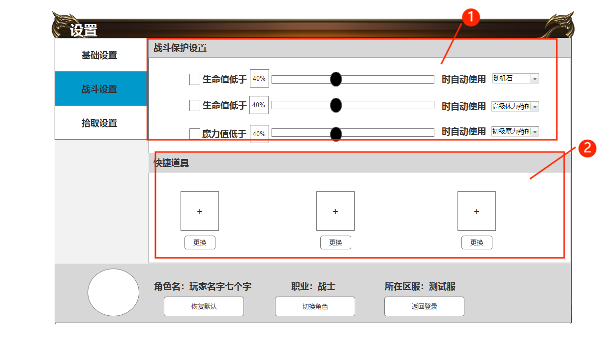

 |  |  | 1.战斗保护设置 |  | 1.战斗保护设置
 |  |  | ▶ | 需要美术设计进度条，百分比显示，下拉框和小三角 | ▶ | 可通过按住圆形按钮，滑动调节何时使用恢复消耗品
 |  |  |  |  | ▶ | 可通过直接在进度条后的数值框内输入数字调节音量，进度条同步
 |  |  | 2.快捷道具 |  | ▶ | 可通过下拉道具框，进行道具选择
 |  |  | ▶ | 包括快捷道具和更换按钮，以及所有道具展示框 |  | 第一排为随机石，回城石道具选择 第二排为恢复生命值道具选择 第三排为恢复魔力值道具选择
 |  |  | ▶ | 需要美术设计更换按钮、道具展示框 | ▶ | 所选道具不足时，按序使用其他道具
 |  |  |  |  | 2.快捷道具
 |  |  |  |  | ▶ | 可通过更换道具，修改快捷道具位上的道具，与主页面的快捷使用框同步
 |  |  |  |  | ▶ | 点击更换弹出道具展示框，包括道具icon和数值，点击道具则相应位置更换道具
 |  |  |  |  |  | 点击道具位的道具icon，展示道具tip
 |  |  |  |  | ▶ | 第一个固定为回血道具、第二个为回蓝道具，第三个为传送道具
 |  |  |  |  |  | 更换选择时道具展示框，只显示当前位置固定类型的道具
 |  |  |  |  | ▶ | 道具展示框内，道具数量多的排列在前
 |  |  |  |  | ▶ | 点击更换按钮，弹出物品窗口
 |  |  |  |  |  | 点击图标后，会选择该道具到快捷使用栏上，并关闭窗口
 |  |  |  |  |  | 玩家点击任意位置关闭窗口
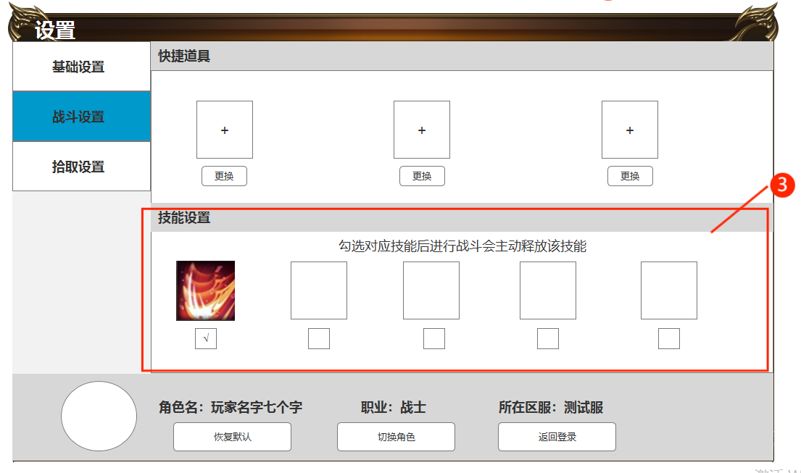
 |  |  |  |  |  | 默认状态：最高品质道具

 |  |  | 3.技能设置 |  | 3.技能设置
 |  |  | ▶ | 显示技能图标，提示描述 | ▶ | 显示技能图标及勾选按钮
 |  |  | ▶ | 技能图标需需亮色和暗色2种 |  | 勾选后战斗时会自动释放已勾选的技能 未勾选则需要手动释放
 |  |  |  |  | ▶ | 默认为勾选状态 未解锁的技能则置灰
 |  |  |  |  | ▶ | 设置描述提示

 | 拾取设置

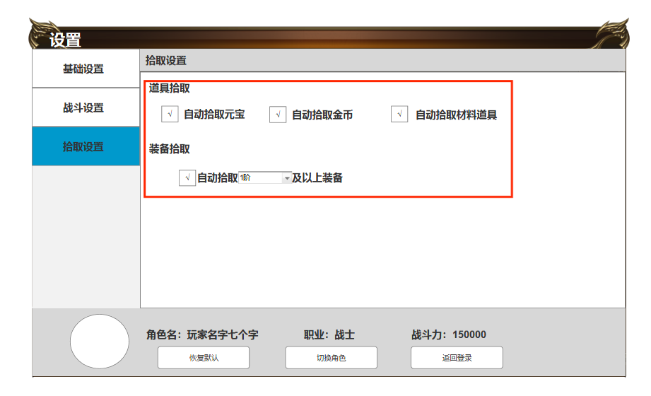
 |  |  | 1.拾取设置 |  | 1.拾取设置
 |  |  | ▶ | 包括道具拾取和装备拾取 | ▶ | 道具拾取
 |  |  | 2.装备拾取 |  |  | 勾选后自动拾取对应类型道具
 |  |  | ▶ | 下拉框 | ▶ | 装备拾取
 |  |  |  |  |  | 装备阶级分为1-10阶

